Лист1
РАБОЧИЙ ТЕХНИЧЕСКИЙ ОТЧЕТ |  |  |  |  | НОМЕР: 2020 06 GN 0007
 |  |  |  |  | ДАТА: 04 06 2020
Наименование предприятия |  |  |  | ООО Бухороавтотеххизмат
Ф.И.О. составившего отчет |  |  |  | Камалов Жасурбек Умарович
Номер телефона с кодом города |  |  |  | .+998906147404
Модель |  |  | Идентификационный номер автомобиля |  | Пробег | Дата продажи
Нексия R3 |  |  | XWBTF69V1KA143635 |  |  | 07 11 2019
Обстоятельства при которых обнаружена проблема |  |  |  | Описание проблемы
 |  |  |  | Мижоз двигател харорати кутарилиб кетганлиги сабабли бизга мурожат килиб келдилар.
А. |  | Автомобиль стоял, двигатель не работал
В. | Автомобиль находился в движении: |  |  | Информация относительно проблемы (Приложить фотграфии неисправности)
 |  | При торможении
 |  | При переходе от ускорения к накату
 |  | При переключение на задний ход |  | 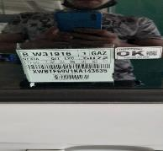 | 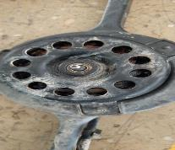
 |  | При повороте
 |  | При ускорении
 |  | При замедлении
 |  | При ______ оборотах в минут
 |  | При любой скорости
 |  | На неровной дороге
 |  | На _____ передаче
С. | При использовании:
 |  | Тормозов |  | 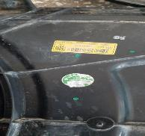 | 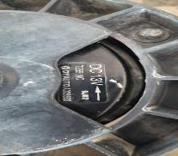
 |  | При повороте руля
 |  | При выключении сцепления
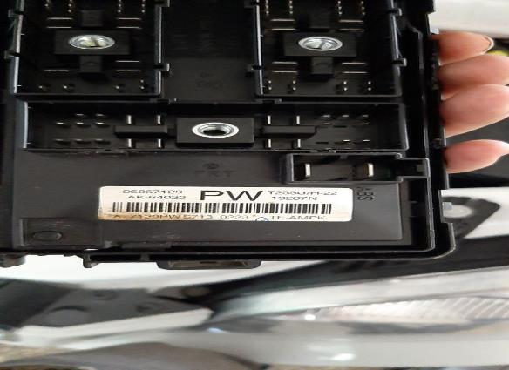
 |  | Обогревателя / кондиционера
 |  | При работе стеклоочистит / омывателя
 |  | При включении радио / CD проигрыват
 |  | Обогревателя заднего стекла
 |  | Прочее
D. | При работе двигателя:
 |  | При запуске |  | 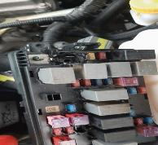 | 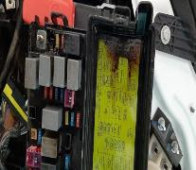
 |  | При прогреве
 |  | На холотом ходу
 |  | При горячем двигателе
E. | Возникает:
 |  | При ускорении
 |  | При высоких оборотах двигателя
 |  | При большой скорости
 |  | При большой загрузке багажника
F. | Когда случается по времени: |  |  | Информация о проблемной детали
 |  | Всегда |  | Номер детали по каталогу:
 |  | Иногда |  | Наименование детали: | ВЕНТИЛЯТОР ОХЛАЖДЕНИЯ
 |  | После _____ км движения |  | Название поставщика: | Uz erae
 |  | После _____ минут езды |  | LOT № детали:
Действия инженера по гарантии дилерского предприятия |  |  |  | Автамашина тулик куздан кечирилганда вентилятор охлаждения маторчиги котиб киска туташув содир булган.Киска туташув натижасида блок предохранител кизиб кетиб ериган.Табло курсаткичи блок предохранител ериганлиги сабабли курсатмаяпти. передохранител сими узилилиб туташув олдини олиш керак эди лекин сими узилмаган. Видео ролик илова килинади. Мижоз автамашинани тез кунларда тамирлаб беришимизни сурайди

Ответственный Отдел по принятию мер и исследованию проблемы

 |  |  |  | (заполняется со стороны Отдела Гарантии качества АО "GM Uzbekistan")

